ACO Susanto
Cs | Koloni |  | PD | (H,R,HRC)
m | Semut |  |  | 2 X(4,6,100) Y(0,0,0)
q | antrian |  | 1 X(3,100,5) Y(5,7,100) |  | 4 X(100,4,3) Y(6,5,7) | 5 X(3,9,100) Y(100,8,5)
 |  |  |  | 3 X(5,4,7) Y(100,3,2)

 | m | q | List A | List B | List B + Resource | OFV | Prob | Komulatif | Rand | Terpilih | CT (s) | Stasiun kerja | Elemen | Resource | Model | Waktu (s) | Waktu sisa (s)
 | 1 | 1 | 1 | 1 | 1H | 30 | 1 | 1 | 0.50458491729 | 1H | 10 | 1 | 1 | H | X | 3 | 7
 |  | 2 | 2 | 2 | 2H | 65 | 0.3 | 0.3 | 0.76086373496 | 3HRC |  |  |  |  | Y | 5 | 5
 |  |  |  |  | 2R | 70 | 0.1 | 0.4 |  |  |  |  | 3 | HRC | X | 7 | 0
 |  |  | 3 | 3 | 3R | 90 | 0.2 | 0.6 |  |  |  |  |  |  | Y | 2 | 3
 |  |  |  |  | 3HRC | 30 | 0.4 | 1 |  |  | 10 | 2 | 2 | H | X | 4 | 6
 |  | 3 | 2 | Kosong | Buka Stasiun baru |  |  |  |  |  |  |  |  |  | Y | 0 | 10
 |  | 3 | 2 | 2 | 2H | 30 | 0.6 | 0.6 | 0.49976061652 | 2H |  |  | 4 | HRC | X | 3 | 3
 |  |  |  |  | 2R | 51 | 0.4 | 1 |  |  |  |  |  |  | Y | 7 | 3
 |  | 4 | 4 | 4 | 4R | 20 | 0.65 | 0.65 | 0.96544446118 | 4HRC | 10 | 3 | 5 | R | X | 9 | 1
 |  |  |  |  | 4HRC | 35 | 0.35 | 1 |  |  |  |  |  |  | Y | 8 | 2
 |  | 5 | 5 | Kosong | Buka Stasiun baru
 |  | 5 | 5 | 5 | 5R | 60 | 1 | 1 | 0.44446117637 | 5R

Cs | Koloni |  | PD | (H,R,HRC)
m | Semut
q | antrian

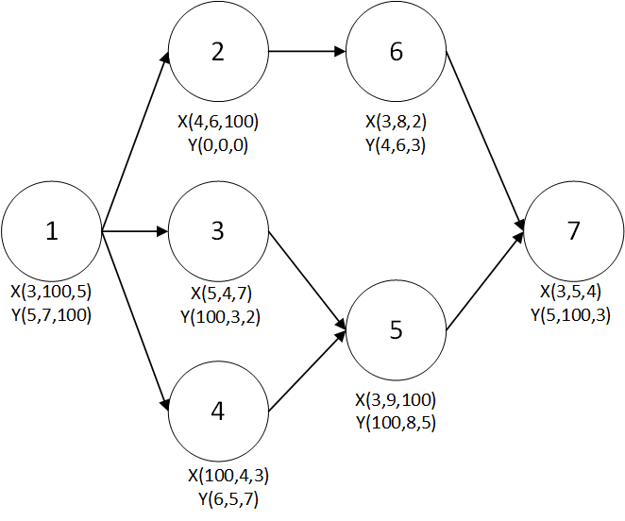
 |  |  |  | 2 X(4,6,100) Y(0,0,0) | 6 X(3,8,2) Y(4,6,3)
 |  |  | 1 X(3,100,5) Y(5,7,100) |  |  | 7 X(3,5,4) Y(5,100,3)
 |  |  |  | 3 X(5,4,7) Y(100,3,2)
 |  |  |  |  | 5 X(3,9,100) Y(100,8,5)
 |  |  |  | 4 X(100,4,3) Y(6,5,7)
 |  |  |  |  |  |  |  | 0.842524178
 |  |  |  |  |  |  |  |  |  |  |  |  |  |  |  | cek resource&precedence!!!!

 | m | q | List A | List B | List B + Resource | Prob | Komulatif | Rand | Terpilih | Buka Stasiun baru? | CT (s) | Stasiun kerja | Elemen | Resource | Model | Waktu (s) | Waktu sisa (s)
 | 1 | 1 | 1 | 1 | 1H | 1 | 1 | 0.50458491729 | 1H | Tidak | 10 | 1 | 1 | H | X | 3 | 7
 |  | 2 | 2 | 2 | 2H | 0.167 | 0.16666666667 | 0.41780279809 | 3R | Tidak |  |  |  |  | Y | 5 | 5
 |  |  |  |  | 2R | 0.167 | 0.33333333333 |  |  |  |  |  | 3 | R | X | 4 | 3
 |  |  | 3 | 3 | 3R | 0.167 | 0.500 |  |  |  |  |  |  |  | Y | 3 | 2
 |  |  |  |  | 3HRC | 0.167 | 0.667 |  |  |  | 10 | 2 | 4 | HRC | X | 3 | 7
 |  |  | 4 | 4 | 4R | 0.167 | 0.833 |  |  |  |  |  |  |  | Y | 7 | 3
 |  |  |  |  | 4HRC | 0.167 | 1.000 |  |  |  |  |  | 2 | R | X | 6 | 1
 |  | 3 | 2 | 2 | 2H | 0.25 | 0.25 | 0.95744283644 | 4HRC | Ya |  |  |  |  | Y | 0 | 3
 |  |  |  |  | 2R | 0.25 | 0.5 |  |  |  | 10 | 3 | 6 | H | X | 3 | 7 | bisa karena robot belom di pakek dan paralel dengan elemen kerja 6
 |  |  | 4 | 4 | 4R | 0.25 | 0.75 |  |  |  |  |  |  |  | Y | 4 | 6
 |  |  |  |  | 4HRC | 0.25 | 1 |  |  |  |  |  | 5 | R | X | 9 | 1
 |  | 4 | 2 | 2 | 2H | 0.33 | 0.33333333333 | 0.39176441209 | 2R | Tidak |  |  |  |  | Y | 8 | 2
 |  |  |  |  | 2R | 0.33 | 0.66666666667 |  |  |  | 10 | 4 | 7 | HRC | X | 4 | 6
 |  |  | 5 | 5 | 5R | 0.33 | 1 |  |  |  |  |  |  |  | Y | 3 | 7
 |  | 5 | 5 | 5 | 5R | 0.25 | 0.25 | 0.43067863789 | 6H | Ya
 |  |  | 6 | 6 | 6H | 0.25 | 0.5
 |  |  |  |  | 6R | 0.25 | 0.75
 |  |  |  |  | 6HRC | 0.25 | 1
 |  | 6 | 5 | 5 | 5R | 1 | 1 | 0.40416144514 | 5R | Ya |  |  |  | 11 | 11 | 11H | 4
 |  | 7 | 7 | 7 | 7H | 0.5 | 0.5 | 0.9403630475 | 7HRC | Ya |  |  |  | 19 | 19 | 19H | 3
 |  |  |  |  | 7HRC | 0.5 | 1

 |  |  |  |  |  |  |  |  |  |  |  |  | Tugas (size 7) | Stasiun (size 10) | SumberDaya (size 3) | Value
 |  |  |  |  |  |  |  |  |  |  |  |  | 1 | 1 | H | 1
 |  |  |  |  |  |  |  |  |  |  |  |  | 2 | 1 | H | 1
 |  |  |  |  |  |  |  |  |  |  |  |  | 3 | 2 | R | 1
 |  |  |  |  |  |  |  |  |  |  |  |  | 4 | 2 | R | 1
 |  |  |  |  |  |  |  |  |  |  |  |  | 5 | 3 | R | 1
 |  |  |  |  |  |  |  |  |  |  |  |  | 6 | 4 | H | 1
 |  |  |  |  |  |  |  |  |  |  |  |  | 7 | 4 | H | 1

ACO Susanto (2)
Cs | Koloni |  | PD | (H,R,HRC)
m | Semut
q | antrian
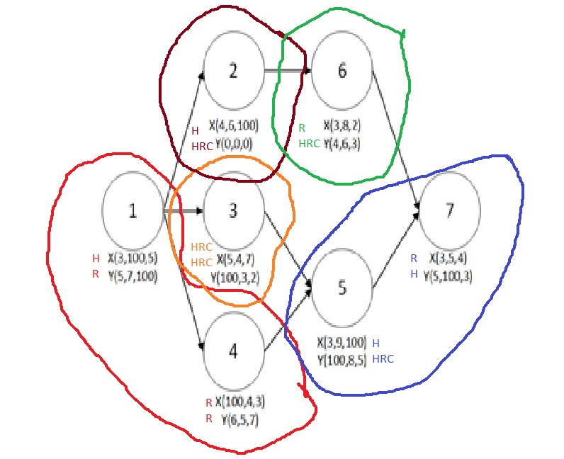
 |  |  |  | 2 X(4,6,100) Y(0,0,0) | 6 X(3,8,2) Y(4,6,3)
 |  |  | 1 X(3,100,5) Y(5,7,100) |  |  | 7 X(3,5,4) Y(5,100,3)
 |  |  |  | 3 X(5,4,7) Y(100,3,2)
 |  |  |  |  | 5 X(3,9,100) Y(100,8,5)
 |  |  |  | 4 X(100,4,3) Y(6,5,7)
 |  |  |  |  |  |  |  |  |  | 0.2584514064
 |  |  |  |  |  |  |  |  |  |  |  |  |  |  |  |  |  |  | cek precedence!!!!

 | m | q | List A | List B |  | Prob | Model + Resource | Prob | Komulatif | Rand | Terpilih | Buka Stasiun baru? | Kesimpulan stasiun baru | CT (s) | Stasiun kerja | Elemen | Model | Resource | Waktu (s) | Waktu sisa (s) | KESIMPULAN | Kesimpulan |  | H
 | 1 | 1 | 1 | 1 |  |  |  |  | 1 | 0.29790843276 | 1 |  |  | 10 | 1 | 1 | X | H | 3 | 7 | H-R |  |  | R | 1 | 4 | 3 | 2 | 6 | 5 | 7
 |  |  |  |  |  |  | 1XH | 0.5 | 0.5 | 0.15674669817 | 1XH | tidak | Tidak Buka Stasiun Baru |  |  |  | Y | R | 5 | 5 |  |  |  | C
 |  |  |  |  |  |  | 1XHRC | 0.5 | 1 |  |  |  |  |  |  | 4 | X | R | 4 | 3 |  |  |  | H-R | H-R | R | C | H-C | C | R | H
 |  |  |  |  |  |  | 1YH | 0.5 | 0.5 | 0.650039314 | 1YR | tidak |  |  |  |  | Y | R | 5 | 0 |  |  |  | H-C | R | H-R
 |  |  |  |  |  |  | 1YR | 0.5 | 1 |  |  |  |  | 10 | 2 | 3 | X | HRC | 7 | 3 | C |  |  | R-C
 |  | 2 | 2 | 2 |  | 0.33333333333 |  |  | 0.33333333333 | 0.70305187552 | 4 |  |  |  |  |  | Y | HRC | 8 | 2
 |  |  | 3 | 3 |  | 0.33333333333 |  |  | 0.66666666667 |  |  |  |  | 10 | 3 | 2 | X | H | 4 | 6 | H-C
 |  |  | 4 | 4 |  | 0.33333333333 |  |  | 1 |  |  |  |  |  |  |  | Y | HRC | 0 | 10
 |  |  |  |  |  |  | 4XR | 0.5 | 0.5 | 0.14189897555 | 4XR | tidak | Tidak Buka Stasiun Baru | 10 | 4 | 6 | X | R | 8 | 2 | R-C
 |  |  |  |  |  |  | 4XHRC | 0.5 | 1 |  |  |  |  |  |  |  | Y | HRC | 3 | 7
 |  |  |  |  |  |  | 4YH | 0.33333333333 | 0.33333333333 | 0.46033289995 | 4YR | tidak |  | 10 | 5 | 5 | X | H | 3 | 7 | H-R-C
 |  |  |  |  |  |  | 4YR | 0.33333333333 | 0.66666666667 |  |  |  |  |  |  |  | Y | HRC | 5 | 5
 |  |  |  |  |  |  | 4HRC | 0.33333333333 | 1 |  |  |  |  |  |  | 7 | X | R | 5 | 2
 |  | 3 | 2 | 2 |  | 0.5 |  |  | 0.5 | 0.94428669103 | 3 |  |  |  |  |  | Y | H | 5 | 0
 |  |  | 3 | 3 |  | 0.5 |  |  | 1
 |  |  |  |  |  |  | 3YR | 0.5 | 0.5 | 0.88446775348 | 3YHRC | Ya | Buka stasiun baru |  |  |  |  |  |  |  |  |  | bisa karena robot belom di pakek dan paralel dengan elemen kerja 6
 |  |  |  |  |  |  | 3YHRC | 0.5 | 1
 |  |  |  |  |  |  | 3XHRC | 0.33333333333 | 0.33333333333 | 0.69237169745 | 3XHRC | Ya
 |  |  |  |  |  |  | 3XR | 0.33333333333 | 0.66666666667 |  |  |  |  |  |  |  | 11 | 11 | 11H | 4
 |  |  |  |  |  |  | 3XHRC | 0.33333333333 | 1 |  |  |  |  |  |  |  | 19 | 19 | 19H | 3
 |  | 4 | 2 | 2 |  | 0.5 |  |  | 0.5 | 0.18617563014 | 2
 |  |  | 5 | 5 |  | 0.5 |  |  | 1
 |  |  |  |  |  |  | 2XH | 0.5 | 0.5 | 0.20062329673 | 2XH | Ya | Buka stasiun baru
 |  |  |  |  |  |  | 2XR | 0.5 | 1
 |  |  |  |  |  |  | 2YH | 0.33333333333 | 0.33333333333 | 0.93463402968 | 2YHRC | tidak
 |  |  |  |  |  |  | 2YR | 0.33333333333 | 0.66666666667
 |  |  |  |  |  |  | 2YHRC | 0.33333333333 | 1
 |  | 5 | 5 | 5 |  | 0.5 |  |  | 0.5 | 0.96632231235 | 6
 |  |  | 6 | 6 |  | 0.5 |  |  | 1
 |  |  |  |  |  |  | 6XH | 0.33333333333 | 0.33333333333 | 0.36886174676 | 6XR | Ya | Buka stasiun baru
 |  |  |  |  |  |  | 6XR | 0.33333333333 | 0.66666666667
 |  |  |  |  |  |  | 6XHRC | 0.33333333333 | 1
 |  |  |  |  |  |  | 6YH | 0.33333333333 | 0.33333333333 | 0.79822493725 | 6YHRC | Tidak
 |  |  |  |  |  |  | 6YR | 0.33333333333 | 0.66666666667
 |  |  |  |  |  |  | 6YHRC | 0.33333333333 | 1
 |  | 6 | 5 | 5 |  | 1 |  |  | 1 | 0.31086787033 | 5
 |  |  |  |  |  |  | 5XH | 0.5 | 0.5 | 0.35296358063 | 5XH | Tidak | Buka stasiun baru
 |  |  |  |  |  |  | 5XR | 0.5 | 1
 |  |  |  |  |  |  | 5YR | 0.5 | 0.5 | 0.24975013658 | 5YR | Ya
 |  |  |  |  |  |  | 5YHRC | 0.5 | 1
 |  | 7 | 7 | 7 |  | 1 |  |  | 1 | 0.45091418821 | 7
 |  |  |  |  |  |  | 7XH | 0.33333333333 | 0.33333333333 | 0.4134220096 | 7XR | tidak | Tidak Buka Stasiun Baru
 |  |  |  |  |  |  | 7XR | 0.33333333333 | 0.66666666667
 |  |  |  |  |  |  | 7XHRC | 0.33333333333 | 1
 |  |  |  |  |  |  | 7YH | 0.5 | 0.5 | 0.48278633028 | 7YH | tidak
 |  |  |  |  |  |  | 7YHRC | 0.5 | 1

ACO bener
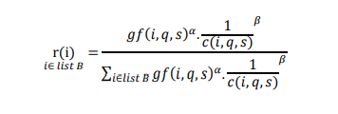
 |  |  |  |  |  |  |  |  |  |  |  |  |  |  |  |  |  |  | f(m,i,q) | gf(i,q)
Cs | Koloni |  | PD |  |  |  | It | m | q | List A | List B | List B + Resource | OFV | Prob (Atas) | Prob | Komulatif | Rand | Terpilih | Feromon | Global Feromon | CT (s) | Stasiun kerja | Elemen | Resource | Waktu (s) | Waktu sisa (s)
m | Semut |  |  | 2 (4,6,100) |  |  | 1 | 1 | 1 | 1 | 1 | 1H | 2000 | 0.23965583187 | 0.28355063576 | 0.28355063576 | 0.98528780467 | 6HRC | f(1,1,1) | gf(1,1) | 10 | 1 | 6 | HRC | 6 | 4
q | antrian |  | 1 (3,100,5) |  | 4 (100,4,3) | 5 (3,9,100) |  |  |  |  |  | 1HRC | 3871 | 0.18402241739 | 0.21772753469 | 0.50127817045 |  |  | 1 | 11
 |  |  |  | 3 (5,4,7) |  |  |  |  |  | 6 | 6 | 6H | 2000 | 0.23965583187 | 0.28355063576 | 0.78482880621 |  |  |  |  | 10 | 2 | 1 | H | 3 | 7
 |  |  | 6 (6,100,3) |  |  |  |  |  |  |  |  | 6HRC | 3987 | 0.18186180858 | 0.21517119379 | 1 |  |  |  |  |  |  | 2 | R | 4 | 6
 |  |  |  |  |  |  |  |  | 2 | 1 | - | Buka Stasiun Baru |  |  |  |  |  |  |  |  |  |  | 3 | H | 5 | 2
Investasi | Manusia | 500 |  | Asumsi Tools | digunakan 4 tools |  |  |  | 2 | 1 | 1 | 1H | 2000 | 0.23965583187 | 0.56565526384 | 0.56565526384 | 0.07813641148 | 1H | f(1,1,2) | gf(1,2) | 10 | 3 | 4 | R | 4 | 6
 | Robot | 3500 |  |  |  |  |  |  |  |  |  | 1HRC | 3871 | 0.18402241739 | 0.43434473616 | 1 |  |  | 1 | 11 |  |  | 5 | H | 3 | 7
Operasional | Manusia | 1500 |  |  |  |  |  |  | 3 | 2 | 2 | 2H | 2000 | 0.23965583187 | 0.2443096009 | 0.2443096009 | 0.27134119014 | 2R | f(1,1,3) | gf(1,3)
 | Robot | 300 |  |  |  |  |  |  |  |  |  | 2R | 4825 | 0.16850045306 | 0.17177248773 | 0.41608208863 |  |  | 1 | 11
Jumlah Awal | Manusia | 0 |  |  |  |  |  |  |  | 3 | 3 | 3H | 2000 | 0.23965583187 | 0.2443096009 | 0.66039168953
 | Robot | 0 |  |  |  |  |  |  |  |  |  | 3R | 6252 | 0.1519121157 | 0.15486202889 | 0.81525371843
 |  |  |  |  |  |  |  |  |  |  |  | 3HRC | 4022 | 0.1812271136 | 0.18474628157 | 1
 | Benefit cost |  | Jenis Tools |  |  |  |  |  | 4 | 3 | 3 | 3H | 2000 | 0.23965583187 | 0.6120414946 | 0.6120414946 | 0.55436004103 | 3H | f(1,1,4) | gf(1,4)
 | b2 | b3 | yR | yS |  |  |  |  |  |  |  | 3R | 6252 | 0.1519121157 | 0.3879585054 | 1 |  |  | 1 | 11
1 | 0 | 2279 | 0 | 2 |  |  |  |  | 5 | 4 | - | Buka Stasiun Baru
2 | 1775 | 0 | 2 | 0 |  |  |  |  | 5 | 4 | 4 | 4R | 3355 | 0.19486013101 | 1 | 1 | 0.052447606368 | 4R | f(1,1,5) | gf(1,5)
3 | 1648 | 2128 | 3 | 1 |  |  |  |  |  |  |  |  |  |  |  |  |  |  | 1 | 11
4 | 1245 | 2200 | 2 | 3 |  |  |  |  | 6 | 5 | 5 | 5H | 2000 | 0.23965583187 | 1 | 1 | 0.65442660956 | 5H | f(1,1,6) | gf(1,6)
5 | 1894 | 0 | 3 | 0 |  |  |  |  |  |  |  |  |  |  |  |  |  |  | 1 | 11
6 | 0 | 2163 | 0 | 1
 |  |  |  |  |  |  |  | 2 | 1 |  |  |  | 4000 |  |  |  |  |  |  | gf(1,1)
Jenis Tools | Investasi | Operasional | Initial |  |  |  |  |  |  |  |  |  |  |  |  |  |  |  |  | 11
1 | 200 | 150 | 0
2 | 500 | 300 | 0
3 | 1500 | 600 | 0
4 | 1000 | 800 | 0 |  |  |  |  |  |  |  |  |  |  |  |  |  |  |  |  | gf(1,2)
 |  |  |  |  |  |  |  |  |  |  |  |  |  |  |  |  |  |  |  | 12
 |  |  |  |  |  |  |  |  |  |  |  |  |  |  |  |  |  |  |  | gf(1,3)
 |  |  |  |  |  |  |  |  |  |  |  |  |  |  |  |  |  |  |  | 12
Initial gf | 10

Zalfa | 0.7
Zbeta | 0.4 |  |  |  |  |  |  |  |  |  |  |  |  |  |  |  |  |  |  | gf(1,4)
 |  |  |  |  |  |  |  |  |  |  |  |  |  |  |  |  |  |  |  | 12
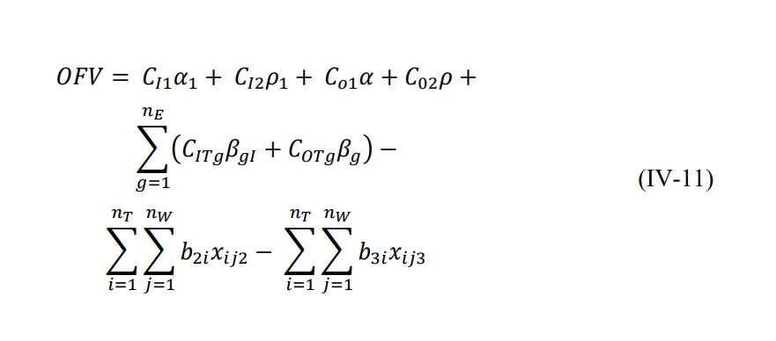
 |  |  |  |  |  |  |  |  |  |  |  |  |  |  |  |  |  |  |  | gf(1,5)
 |  |  |  |  |  |  |  |  |  |  |  |  |  |  |  |  |  |  |  | 12
 |  |  |  |  |  |  |  |  |  |  |  |  |  |  |  |  |  |  |  | gf(1,6)
 |  |  |  |  |  |  |  |  |  |  |  |  |  |  |  |  |  |  |  | 12

VNS Susanto
Cs | Koloni |  | PD | (H,R,HRC)
m | Semut
q | antrian
 |  |  |  |  |  |  |  |  |  |  |  |  |  |  |  |  |  |  |  |  |  |  |  | k | 1 | 2
R
H
R
HRC
 |  |  |  | 2 X(4,6,100) Y(0,0,0) | 6 X(3,8,2) Y(4,6,3) |  |  |  |  |  |  |  |  |  |  |  |  |  |  |  |  |  |  | tugas | 1 | 5
 |  |  | 1 X(3,100,5) Y(5,7,100) |  |  | 7 X(3,5,4) Y(5,100,3) |  |  |  |  |  |  |  |  |  |  |  |  |  |  |  |  |  |  | 2 | 6
H
R
H
HRC
R
H
 |  |  |  | 3 X(5,4,7) Y(100,3,2) |  |  |  |  |  |  |  |  |  |  |  |  |  |  |  |  |  |  |  |  | 3 | 7
R
 |  |  |  |  | 5 X(3,9,100) Y(100,8,5) |  |  |  |  |  |  |  |  |  |  |  |  |  |  |  |  |  |  |  | 4
 |  |  |  | 4 X(100,4,3) Y(6,5,7)
 |  |  |  |  |  |  |  |  |  | 0.39824043912 |  |  |  |  |  |  |  |  |  |  |  |  |  | k = 1 |  |  |  |  |  |  |  | k = 2
 |  |  |  |  |  |  |  |  |  |  |  |  |  |  |  |  |  |  | cek precedence!!!! |  |  |  |  | Shaking |  |  |  |  |  |  |  | Shaking
 |  |  |  |  |  |  |  |  |  |  |  |  |  |  |  |  |  |  |  |  |  |  |  | 2 |  |  |  |  |  |  |  | 6
 | m | q | List A | List B |  | Prob | Model + Resource | Prob | Komulatif | Rand | Terpilih | Buka Stasiun baru? | Kesimpulan stasiun baru | CT (s) | Stasiun kerja | Elemen | Model | Resource | Waktu (s) | Waktu sisa (s) | KESIMPULAN | Kesimpulan |  | 3 | 1 | X (CT) |  | 1 | 2 | V | 81 | 7 | 6 | X (CT)
 | 1 | 1 | 1 | 1 |  |  |  |  | 1 | 0.29790843276 | 1 |  |  | 10 | 1 | 1 | X | H | 3 | 7 | H-R |  |  |  | 2 | V (SA) | 95 |  | 4 | V | 80 | 6 | 5 | X(CT)
 |  |  |  |  |  |  | 1XH | 0.5 | 0.5 | 0.15674669817 | 1XH | tidak | Tidak Buka Stasiun Baru |  |  |  | Y | R | 5 | 5 |  |  | 90 |  | 4 | V | 85 |  |  |  |  |  | 7 | X(CT)
 |  |  |  |  |  |  | 1XHRC | 0.5 | 1 |  |  |  |  |  |  | 4 | X | R | 4 | 3 |  |  |  |  |  |  |  | 1 tuker 4 | (3, 4) | 1
 |  |  |  |  |  |  | 1YH | 0.5 | 0.5 | 0.650039314 | 1YR | tidak |  |  |  |  | Y | R | 5 | 0 |  |  |  | 3 tuker 4 | (1 , 3) | 4 |  |  | 8 dan 8 | 3 dan 5
 |  |  |  |  |  |  | 1YR | 0.5 | 1 |  |  |  |  | 10 | 2 | 3 | X | HRC | 7 | 3 | C |  |  |  | 10 dan 9 | 4 dan 5
 |  | 2 | 2 | 2 |  | 0.33333333333 |  |  | 0.33333333333 | 0.70305187552 | 4 |  |  |  |  |  | Y | HRC | 8 | 2
 |  |  | 3 | 3 |  | 0.33333333333 |  |  | 0.66666666667 |  |  |  |  | 10 | 3 | 2 | X | H | 4 | 6 | H-C |  |  | Local Search |  | a = 2 |  |  |  | a = 2
 |  |  | 4 | 4 |  | 0.33333333333 |  |  | 1 |  |  |  |  |  |  |  | Y | HRC | 0 | 10 |  |  |  | 3 | Ditukar dengan tugas 4 |  |  | 4 | Ditukar dengan tugas 1
 |  |  |  |  |  |  | 4XR | 0.5 | 0.5 | 0.14189897555 | 4XR | tidak | Tidak Buka Stasiun Baru | 10 | 4 | 6 | X | R | 8 | 2 | R-C |  |  | 3 | 4 | X (sama tugas) |  | 4 | 5 | X (PD)
 |  |  |  |  |  |  | 4XHRC | 0.5 | 1 |  |  |  |  |  |  |  | Y | HRC | 3 | 7 |  |  |  |  | 2 | X (SA) |  |  | 3 | X (sama tugas)
 |  |  |  |  |  |  | 4YH | 0.33333333333 | 0.33333333333 | 0.46033289995 | 4YR | tidak |  | 10 | 5 | 5 | X | H | 3 | 7 | H-R-C |  |  |  | 1 | X (iterasi sebelumnya) |  |  | 6 | X (PD)
 |  |  |  |  |  |  | 4YR | 0.33333333333 | 0.66666666667 |  |  |  |  |  |  |  | Y | HRC | 5 | 5 |  |  |  |  | 5 | X (PD) |  |  | 2 | X (SA)
 |  |  |  |  |  |  | 4HRC | 0.33333333333 | 1 |  |  |  |  |  |  | 7 | X | R | 5 | 2
 |  | 3 | 2 | 2 |  | 0.5 |  |  | 0.5 | 0.94428669103 | 3 |  |  |  |  |  | Y | H | 5 | 0 |  |  |  | 3 tuker 4 | (1 , 3) | 4 |  | 1 tuker 4 | (3, 4) | 1
 |  |  | 3 | 3 |  | 0.5 |  |  | 1 |  |  |  |  |  |  |  |  |  |  |  |  |  |  |  | 10 dan 9 | 4 dan 5 |  |  | 8 dan 8 | 3 dan 5
 |  |  |  |  |  |  | 3YR | 0.5 | 0.5 | 0.88446775348 | 3YHRC | Ya | Buka stasiun baru |  |  |  |  |  |  |  |  |  | bisa karena robot belom di pakek dan paralel dengan elemen kerja 6
 |  |  |  |  |  |  | 3YHRC | 0.5 | 1 |  |  |  |  |  |  |  |  |  |  |  |  |  |  | Resource
 |  |  |  |  |  |  | 3XHRC | 0.33333333333 | 0.33333333333 | 0.69237169745 | 3XHRC | Ya |  |  |  |  |  |  |  |  |  |  |  | 1 | 2 | 3 | 4 | 1 | 2 | 3 | 4
 |  |  |  |  |  |  | 3XR | 0.33333333333 | 0.66666666667 |  |  |  |  |  |  |  | 11 | 11 | 11H | 4 |  |  |  | X = 1 | Y = 2 |  |  | X = 1 | Y = 2
 |  |  |  |  |  |  | 3XHRC | 0.33333333333 | 1 |  |  |  |  |  |  |  | 19 | 19 | 19H | 3 |  |  |  | Model | Resource |  |  | Model | Resource
 |  | 4 | 2 | 2 |  | 0.5 |  |  | 0.5 | 0.18617563014 | 2 |  |  |  |  |  |  |  |  |  |  |  |  | 2 | 2 |  |  | 1 | 1
 |  |  | 5 | 5 |  | 0.5 |  |  | 1 |  |  |  |  |  |  |  |  |  |  |  |  |  |  | Model 1 task 1 |  |  |  | Model 2 task 1
 |  |  |  |  |  |  | 2XH | 0.5 | 0.5 | 0.20062329673 | 2XH | Ya | Buka stasiun baru |  |  |  |  |  |  |  |  |  |  | 3 | HRC | (12 dan 9) |  | 1 | H | (7 dan 8)
 |  |  |  |  |  |  | 2XR | 0.5 | 1 |  |  |  |  |  |  |  |  |  |  |  |  |  |  | Model 2 task 1 |  |  |  | Model 1 task 1
 |  |  |  |  |  |  | 2YH | 0.33333333333 | 0.33333333333 | 0.93463402968 | 2YHRC | tidak |  |  |  |  |  |  |  |  |  |  |  | 1 | H | (10 dan 7) |  | 2 | R
 |  |  |  |  |  |  | 2YR | 0.33333333333 | 0.66666666667 |  |  |  |  |  |  |  |  |  |  |  |  |  |  | Task 1 | Model 2 | H |  | Model 1 task 2
 |  |  |  |  |  |  | 2YHRC | 0.33333333333 | 1 |  |  |  |  |  |  |  |  |  |  |  |  |  |  | Model 1 task 2 |  |  |  | 2 | R
 |  | 5 | 5 | 5 |  | 0.5 |  |  | 0.5 | 0.96632231235 | 6 |  |  |  |  |  |  |  |  |  |  |  |  | 2 | R | (6 dan 0) |  | Model 2 task 2
 |  |  | 6 | 6 |  | 0.5 |  |  | 1 |  |  |  |  |  |  |  |  |  |  |  |  |  |  | Model 2 task 2 |  |  |  | 1 | H | (6 dan 0)
 |  |  |  |  |  |  | 6XH | 0.33333333333 | 0.33333333333 | 0.36886174676 | 6XR | Ya | Buka stasiun baru |  |  |  |  |  |  |  |  |  |  | 1 | H | (6 dan 0) |  | Model 1 task 3
 |  |  |  |  |  |  | 6XR | 0.33333333333 | 0.66666666667 |  |  |  |  |  |  |  |  |  |  |  |  |  |  | Task 2 | Model 1 & 2 | R dan H |  | 2 | R
 |  |  |  |  |  |  | 6XHRC | 0.33333333333 | 1 |  |  |  |  |  |  |  |  |  |  |  |  |  |  | Model 2 task 3 |  |  |  | Model 2 task 3
 |  |  |  |  |  |  | 6YH | 0.33333333333 | 0.33333333333 | 0.79822493725 | 6YHRC | Tidak |  |  |  |  |  |  |  |  |  |  |  | 2 | R | (10 dan 8) |  | 1 | H
 |  |  |  |  |  |  | 6YR | 0.33333333333 | 0.66666666667 |  |  |  |  |  |  |  |  |  |  |  |  |  |  | Model 1 task 3 |  |  |  | Model 2 Task 4
 |  |  |  |  |  |  | 6YHRC | 0.33333333333 | 1 |  |  |  |  |  |  |  |  |  |  |  |  |  |  | 2 | R | (7 dan 8) |  | 3 | HRC | (4 dan 7)
 |  | 6 | 5 | 5 |  | 1 |  |  | 1 | 0.31086787033 | 5 |  |  |  |  |  |  |  |  |  |  |  |  | Task 3 | Model 1 & 2 | R |  | Model 1 Task 4
 |  |  |  |  |  |  | 5XH | 0.5 | 0.5 | 0.35296358063 | 5XH | Tidak | Buka stasiun baru |  |  |  |  |  |  |  |  |  |  | Model 2 task 4 |  |  |  | 2 | R
 |  |  |  |  |  |  | 5XR | 0.5 | 1 |  |  |  |  |  |  |  |  |  |  |  |  |  |  | 1 | H | (4 dan 5) |  | Task 4 | Model 2 | HRC
 |  |  |  |  |  |  | 5YR | 0.5 | 0.5 | 0.24975013658 | 5YR | Ya |  |  |  |  |  |  |  |  |  |  |  | Model 1 task 4
 |  |  |  |  |  |  | 5YHRC | 0.5 | 1 |  |  |  |  |  |  |  |  |  |  |  |  |  |  | 1 | H |  |  | 80
 |  | 7 | 7 | 7 |  | 1 |  |  | 1 | 0.45091418821 | 7 |  |  |  |  |  |  |  |  |  |  |  |  | Task 4 | Model 2 | H
 |  |  |  |  |  |  | 7XH | 0.33333333333 | 0.33333333333 | 0.4134220096 | 7XR | tidak | Tidak Buka Stasiun Baru
 |  |  |  |  |  |  | 7XR | 0.33333333333 | 0.66666666667 |  |  |  |  |  |  |  |  |  |  |  |  |  |  | 82
 |  |  |  |  |  |  | 7XHRC | 0.33333333333 | 1
 |  |  |  |  |  |  | 7YH | 0.5 | 0.5 | 0.48278633028 | 7YH | tidak
 |  |  |  |  |  |  | 7YHRC | 0.5 | 1

Baru
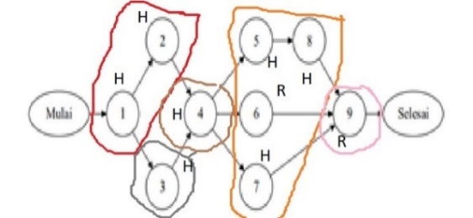
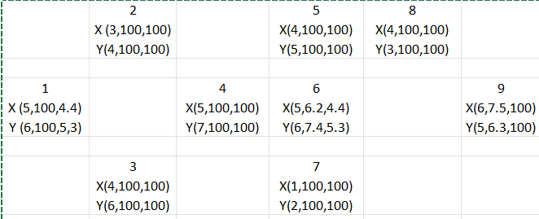
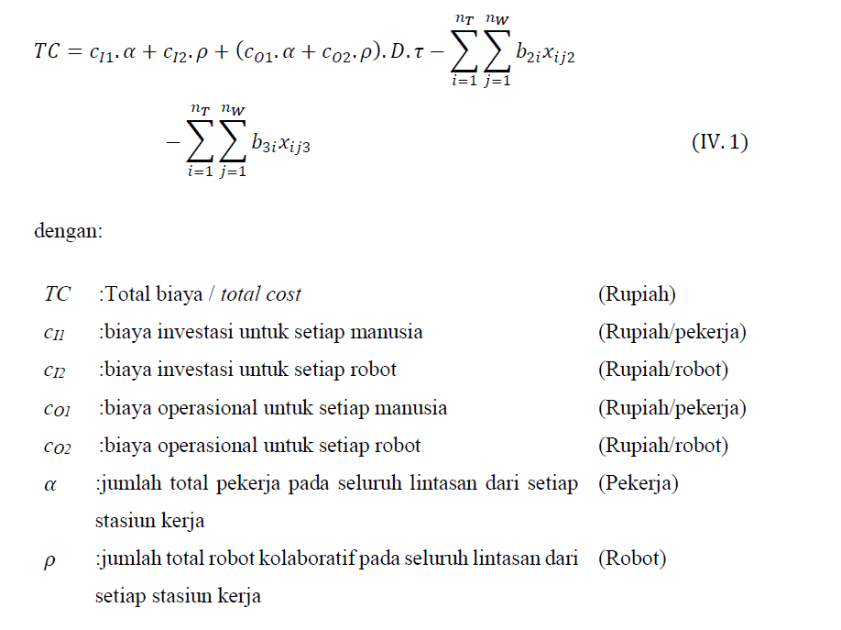
 |  |  |  | D | 2000 | Task | Benefit R | Benefit HRC
 |  |  |  | CT/tau | 10 | 1 | 0 | 3000
 |  |  |  | c11 | 10 | 2 | 0 | 0
 |  |  |  | c12 | 100 | 3 | 0 | 0
 |  |  |  | c01 | 1 | 4 | 0 | 0
 |  |  |  | c02 | 10 | 5 | 0 | 0
 |  |  |  | b2i | 1600 | 6 | 1600 | 2452
 |  |  |  | b3i | 0 | 7 | 0 | 0
s = 3, a = 3 |  |  |  | alpha | 5 | 8 | 0 | 0
Total cost Initial | Rp472,426.00 |  |  | rho | 1 | 9 | 2307 | 0
 |  |  |  | TC | Rp296,950

Untuk k = 1 |  |  |  |  | Untuk k = 2
Shaking |  |  |  |  | Shaking |  |  |  | Shaking
2 |  |  |  |  | 6 |  |  |  | 5
1st point | 2nd point | Passed? | Reason? |  | 1st point | 2nd point | Passed? | Reason? | 1st point | 2nd point | Passed? | Reason?
1 | 4 | X | Cycle time |  | 9 | 5 | X | Cycle time | 5 | 9 | X | Cycle time
 | 3 | V |  | Rp472,426.00 |  | 6 | X | Cycle time | 9 | 5 | X | Cycle time
(1 dan 3) dengan waktu ([5, 6] dan [7, 10]) |  |  |  |  |  | 7 | X | Cycle time |  | 6 | X | Cycle time
 |  |  |  |  |  | 8 | X | Precedence |  | 7 | X | Cycle time
Local search |  | random number pilih r2 |  |  | 7 | 9 | X | Cycle time |  | 8 | X | Precedence
1 | ditukar dengan siapa |  |  |  | 8 | 9 | X | Cycle time | 8 | 9 | X | Cycle time
3 | 2 | X (Sama stasiun)
 | 3 | X (Sama tugas) |  |  | Penukaran operator |  |  |  | Penukaran operator
 | 4 | X (Cycle Time) |  |  | Resource |  |  |  | Resource
Hasil Local Search dan Shaking Tidak Terpakai |  |  |  |  | 3 |  |  |  | 3
 |  |  |  |  | Task 5 |  |  |  | Task 5
Penukaran operator |  |  |  |  | Task 6 |  |  |  | Task 6
Resource |  |  |  |  | 3 | HRC | X |  | 3 | HRC | X
2 |  |  |  |  | 1 | H | X |  | 1 | H | X
Task 1 |  |  |  |  | Task 7 |  |  |  | Task 7
2 | Robot | X | (8 dan 10) |  | Task 8 |  |  |  | Task 8
3 | HRC | V | (7,4 dan 9,3) |  | Task 9 |  |  |  | Task 9
Task 1 Menggunakan HRC |  |  |  |  | 1 | H | V | (6 dan 5) | 2 | R | V | (7,5 dan 6,3)
 |  |  |  |  | Task 9 Menggunakan H |  |  |  | Task 9 Menggunakan R
Task 2 |  |  |  |  | f(x") | Rp296,950.00 |  |  | f(x") | Rp472,426.00
3 | HRC | X | (7,4 dan 9,3)
2 | Robot | X | (7,4 dan 9,3) |  | Alokasi Stasiun |  |  |  | Alokasi Stasiun
 |  |  |  |  | Stasiun | Waktu sisa stasiun |  | r | Stasiun | Waktu sisa stasiun |  | r
Task 3 |  |  |  |  |  | X | Y |  |  | X | Y
3 | HRC | X | (4 dan 6) |  | 4 | 1H dan 3,8R | 0H dan 2,6R | 1 | 4 | 1H dan 3,8R | 0H dan 2,6R | 2
2 | Robot | X | (4 dan 6) |  | 5 | 4 | 5 | 2 | 5 | 2.5 | 3.7 | 1

Task 4 |  |  |  |  | Tidak ada alokasi stasiun yang bisa dilakukan |  |  |  | Stasiun 5
3 | HRC | X | (5 dan 7) |  |  |  |  |  | Tambah Task 7 dengan CT jadi (8,5 dan 8,3)
2 | Robot | X | (5 dan 7) |  | Hasil penukaran operator dipakai
Total Cost | Rp669,526.00 |  |  |  |  |  |  |  | Hasil iterasi VNS ini tidak dipakai
(Data Sementara)

Alokasi Stasiun
Stasiun | Waktu sisa stasiun |  | r
 | X | Y
1 | 2.6 | 0.7 | 1
2 | 6 | 4 | 3
3 | 5 | 3 | 2

Stasiun 1
Tidak ada tugas yang dialokasikan
Stasiun 3
Tidak ada tugas yang dialokasikan
Stasiun 2
Tidak ada tugas yang dialokasikan

Hasil iterasi VNS ini tidak dipakai

Paper (Solusi Awal)
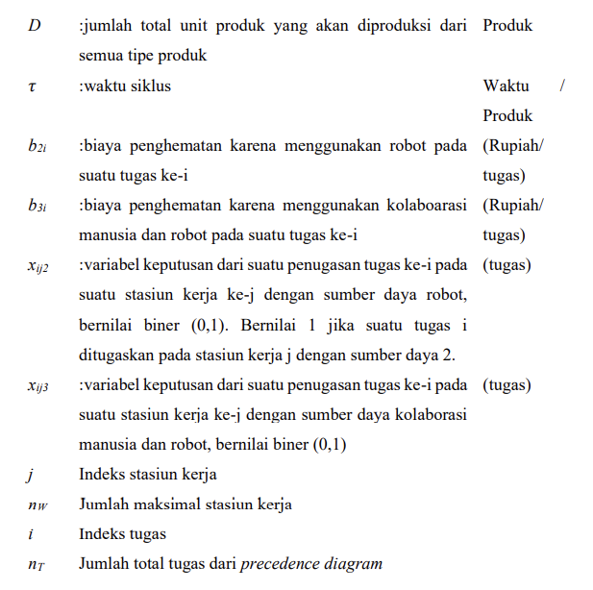
 |  |  |  |  |  |  | Task | Benefit R | Benefit HRC | D | 20
 |  |  |  |  |  |  | 1 | 10000000 | 20000000 | CT/tau | 20
 |  |  |  |  |  |  | 2 | 10000000 | 20000000 | c11 | 10000000
 |  |  |  |  |  |  | 3 | 10000000 | 20000000 | c12 | 1000000000
 |  |  |  |  |  |  | 4 | 10000000 | 20000000 | c01 | 4
 |  |  |  |  |  |  | 5 | 10000000 | 20000000 | c02 | 1
 |  |  |  |  |  |  | 6 | 10000000 | 20000000 | b2i | 20000000
 |  |  |  |  |  |  | 7 | 10000000 | 20000000 | b3i | 80000000
 |  |  |  |  |  |  | 8 | 10000000 | 20000000 | alpha | 6
 |  |  |  |  |  |  | 9 | 10000000 | 20000000 | rho | 5
 | 0.30585813828 |  |  |  |  |  | 10 | 10000000 | 20000000 | TC | Rp4,940,011,600

m | q | List A | List B | List B + Resource | Prob | Kumulatif | Rand | Terpilih | Buka Stasiun baru? |  | CT (s) | Stasiun kerja | Elemen | Resource | Model | Waktu (s) | Waktu sisa (s) | CT X | CT Y
1 | 1 | 1 |  |  | 0.5 | 0.5 | 0.80227904963 | 3 |  |  | 20 | 1 | 3 | HRC | X | 2 | 18 | 17 | 16
 |  | 3 |  |  | 0.5 | 1 |  |  |  |  |  |  |  |  | Y | 2 | 18
 |  | 3 | 3 | 3HRC | 1 | 1 | 0.81445816938 | 3HRC | Tidak |  |  |  | 1 | H | X | 15 | 3
 |  | 1 | 1 | 1H | 0.33333333333 | 0.33333333333 | 0.26566228325 | 1H | Tidak |  |  |  |  |  | Y | 12 | 6
 |  |  |  | 1R | 0.33333333333 | 0.66666666667 |  |  |  |  |  |  | 4 | HRC | X | 0 | 3
 |  |  |  | 1HRC | 0.33333333333 | 1 |  |  |  |  |  |  |  |  | Y | 2 | 4
 | 2 | 4 | 4 | 4HRC | 1 | 1 | 1 | 4HRC | Tidak |  | 20 | 2 | 2 | H | X | 15 | 5 | 15 | 20
 | 3 | 2 |  |  | 0.5 | 0.5 | 0.32889622125 | 2 |  |  |  |  |  |  | Y | 20 | 0
 |  | 5 |  |  | 0.5 | 1 |  |  |  |  | 20 | 3 | 7 | R | X | 3 | 17 | 3 | 2
 |  | 2 | 2 | 2H | 0.33333333333 | 0.33333333333 | 0.33549179139 | 2H | Ya |  |  |  |  |  | Y | 2 | 18 | Robot
 |  |  |  | 2R | 0.33333333333 | 0.66666666667 |  |  |  |  |  |  | 5 | H | X | 4 | 16 | 4 | 2
 |  |  |  | 2HRC | 0.33333333333 | 1 |  |  |  |  |  |  |  |  | Y | 2 | 18 | Human
 | 4 | 5 |  |  | 0.5 | 0.5 | 0.74483879154 | 7 |  |  | 20 | 4 | 6 | HRC | X | 20 | 0 | 20 | 20
 |  | 7 |  |  | 0.5 | 1 |  |  |  |  |  |  |  |  | Y | 20 | 0
 |  | 7 | 7 | 7H | 0.5 | 0.5 | 0.99776655133 | 7R | Ya |  | 20 | 5 | 8 | R | X | 4 | 16 | 7 | 5
 |  |  |  | 7R | 0.5 | 1 |  |  |  |  |  |  |  |  | Y | 1 | 19
 | 5 | 5 | 5 | 5H | 0.33333333333 | 0.33333333333 | 0.1285006995 | 5H | Tidak |  |  |  | 9 | H | X | 3 | 13
 |  |  |  | 5R | 0.33333333333 | 0.66666666667 |  |  |  |  |  |  |  |  | Y | 4 | 15
 |  |  |  | 5HRC | 0.33333333333 | 1 |  |  |  |  | 20 | 6 | 10 | HRC | X | 15 | 5 | 15 | 10
 | 6 | 6 | 6 | 6H | 0.5 | 0.5 | 0.87394083283 | 6HRC | Ya |  |  |  |  |  | Y | 10 | 10
 |  |  |  | 6HRC | 0.5 | 1
 | 7 | 8 | 8 | 8H | 0.33333333333 | 0.33333333333 | 0.44323969286 | 8R | Ya
 |  |  |  | 8R | 0.33333333333 | 0.66666666667
H
H
R
R
H
HRC
 |  |  |  | 8HRC | 0.33333333333 | 1
 | 8 | 9 | 9 | 9H | 0.5 | 0.5 | 0.081280814012 | 9H | Tidak
 |  |  |  | 9HRC | 0.5 | 1
HRC
HRC
H
HRC
 | 9 | 10 | 10 | 10H | 0.33333333333 | 0.33333333333 | 0.68826218537 | 10HRC | Ya
 |  |  |  | 10R | 0.33333333333 | 0.66666666667
 |  |  |  | 10HRC | 0.33333333333 | 1

Paper (Improvement)
H
H
R
H
 |  |  |  |  |  |  | Task | Benefit R | Benefit HRC | D | 20
 |  |  |  |  |  |  | 1 | 10000000 | 20000000 | CT/tau | 15
 |  |  |  |  |  |  | 2 | 10000000 | 20000000 | c11 | 10000000
R
 |  |  |  |  |  |  | 3 | 10000000 | 20000000 | c12 | 1000000000
HRC
HRC
H
 |  |  |  |  |  |  | 4 | 10000000 | 20000000 | c01 | 4
H
 |  |  |  |  |  |  | 5 | 10000000 | 20000000 | c02 | 1
 |  |  |  |  |  |  | 6 | 10000000 | 20000000 | b2i | 20000000
HRC
 |  |  |  |  |  |  | 7 | 10000000 | 20000000 | b3i | 100000000
 |  |  |  |  |  |  | 8 | 10000000 | 20000000 | alpha | 2
 |  |  |  |  |  |  | 9 | 10000000 | 20000000 | rho | 2
s = 3, a = 3 |  |  |  |  |  |  | 10 | 10000000 | 20000000 | TC | Rp1,880,003,000

Untuk k = 1 |  |  |  | Untuk k = 2
Shaking |  |  |  | Shaking |  |  |  |  | Shaking |  |  |  | Shaking
5 |  |  |  | 7 |  |  |  |  | 10 |  |  |  | 9
1st point | 2nd point | Passed? | Reason? | 1st point | 2nd point | Passed? | Reason? |  | 1st point | 2nd point | Passed? | Reason? | 1st point | 2nd point | Passed? | Reason?
3 | 2 | X | Precedence | 8 | 6 | X | Precedence |  | 6 | 9 | X | Precedence | 10 | 6 | X | Cycle time
 | 5 | X | Precedence |  | 7 | X | Precedence |  |  | 10 | X | Precedence | 8 | 6 | X | Precedence
4 | 2 | X | Cycle time |  | 10 | V |  |  | 7 | 9 | X | Precedence | 7 | 6 | X | Cycle time
 | 5 | X | Precedence | Tugas 8 ditukar dengan tugas 10 |  |  |  |  |  | 10 | X | Precedence
5 | 2 | X | Cycle time | Cycle time S4 (4 dan 1) dan S5 (18 dan 14) |  |  |  |  | 9 | 6 | X | Precedence | Penukaran operator
 | 1 | X | Precedence | f(x') | Rp4,870,006,800.00 |  |  |  |  | 7 | X | Precedence | Resource
 | 4 | X | Precedence |  |  |  |  |  |  | 8 | X | Precedence | 3
 | 3 | X | Precedence | Local Search |  |  |  |  |  |  |  |  | Task 6
 |  |  |  | 10 |  | random number pilih r2 |  |  | Penukaran operator |  |  |  | 1 | H | V | (4 dan 2)
Penukaran operator |  |  |  | 10 ditukar dengan siapa? |  |  |  |  | Resource |  |  |  | Task 7
Resource |  |  |  | 9 | X | Satu stasiun |  |  | 1 |  |  |  | 1 | H | X | (11 dan 8)
2 |  |  |  | 7 | X | Precedence |  |  | Task 6 |  |  |  | Task 8
Task 1 |  |  |  | 10 | X | Sama |  |  | 3 | HRC | V | (20 dan 20) | 1 | H | X | (11 dan 8)
3 | HRC | V | (6 dan 10) | 6 | X | Precedence |  |  | Task 6 menggunakan HRC |  |  |  | 3 | HRC | X | (11 dan 8)
Task 1 menggunakan HRC |  |  |  | 5 | X | Precedence |  |  | Task 7 |  |  |  | Task 9
Task 2 |  |  |  | Hasil local search tidak terpakai, hasil shaking dipakai |  |  |  |  | 2 | R | V | (3 dan 2) | 3 | HRC | X | (11 dan 8)
3 | HRC | V | (5 dan 3) |  |  |  |  |  | Task 7 menggunakan R |  |  |  | Task 10
Task 2 menggunakan HRC |  |  |  | Penukaran operator |  |  |  |  | Task 8 |  |  |  | 2 | R | X | (11 dan 8)
Task 3 |  |  |  | Resource |  |  |  |  | 2 | R | V | (4 dan 1) | 3 | HRC | X | (11 dan 8)
2 | R | X | (6 dan 10) | 1 |  |  |  |  | Task 8 menggunakan R
1 | H | X | (6 dan 10) | Task 6 |  |  |  |  | Task 9 |  |  |  | Alokasi Stasiun
Task 4 |  |  |  | 1 | H | V | (4 dan 2) |  | 3 | HRC | X | (18 dan 14) | Stasiun | Waktu sisa stasiun |  | r
2 | R | X | (6 dan 10) | Task 6 menggunakan H |  |  |  |  | Task 10 |  |  |  |  | X | Y
1 | H | X | (6 dan 10) | Task 7 |  |  |  |  | 1 | H | V | (4 dan 5) | 3 | 16 | 18 | 2
Task 5 |  |  |  | 1 | H | V | (15 dan 20) |  | Task 10 menggunakan H |  |  |  | 5 | 9 | 12 | 1
2 | R | X | (3 dan 2) (4 dan 2) | Task 7 menggunakan H |  |  |  |  | f(x") | Rp3,890,006,400.00
3 | HRC | X | (3 dan 2) (4 dan 2) | Task 8 |  |  |  |  |  |  |  |  | Stasiun 5
f(x") | Rp4,900,011,600.00 |  |  | 3 | HRC | V | (20 dan 10) |  | Alokasi Stasiun |  |  |  | Tambah Task 6 dengan CT jadi (15 dan 10)
 |  |  |  | Task 8 menggunakan HRC |  |  |  |  | Stasiun | Waktu sisa stasiun |  | r
Alokasi Stasiun |  |  |  | Task 9 |  |  |  |  |  | X | Y |  | f(x''') | Rp1,880,003,000.00
Stasiun | Waktu sisa stasiun |  | r | 3 | HRC | X | (18 dan 14) |  | 2 | 17 | 18 | 3 | Hasil alokasi stasiun terpakai
 | X | Y |  | Task 10 |  |  |  |  | 3 | 0 | 0 | 1
1 | 14 | 10 | 1 | 2 | R | V | (18 dan 14) |  | 4 | 16 | 19 | 4
2 | 15 | 17 | 2 | Task 10 menggunakan R |  |  |  |  | 5 | 16 | 15 | 2
3 | 17-R dan 16-H | 18-R dan 18-H | 3 | f(x") | Rp2,930,009,200.00
 |  |  |  |  |  |  |  |  | Stasiun 3
Stasiun 1 |  |  |  | Alokasi Stasiun |  |  |  |  | Tidak ada tugas yang bisa dialokasikan
Tambah Task 2 dengan CT jadi (11 dan 13) |  |  |  | Stasiun | Waktu sisa stasiun |  | r |  | Stasiun 5
Tambah Task 5 dengan CT jadi (15 dan 15) |  |  |  |  | X | Y |  |  | Tambah Task 8 dengan CT jadi (8 dan 6)
 |  |  |  | 2 | 5 | 0 | 1 |  | Tambah Task 7 dengan CT jadi (11 dan 8)
f(x''') | Rp4,880,008,400.00 |  |  | 3 | 16 | 18 | 4
Hasil alokasi stasiun terpakai |  |  |  | 4 | 0 | 10 | 3 |  | f(x''') | Rp2,890,006,000.00
 |  |  |  | 5 | 2 | 6 | 2 |  | Hasil alokasi stasiun terpakai

 |  |  |  | Stasiun 2
 |  |  |  | Tidak ada tugas yang bisa dialokasikan
 |  |  |  | Stasiun 5
 |  |  |  | Tidak ada tugas yang bisa dialokasikan
 |  |  |  | Stasiun 4
 |  |  |  | Tidak ada tugas yang bisa dialokasikan
 |  |  |  | Stasiun 3
 |  |  |  | Tidak ada tugas yang bisa dialokasikan

 |  |  |  | Hasil penukaran operator dipakai

